Deckblatt
 | Inhaltsverzeichnis
Ökonomie
Spezialpublikationen I Oktober 2018 | 1 | Betriebszweige Übersicht
 | 2 | Betriebszweige Inhalt (Schnellzugriff)
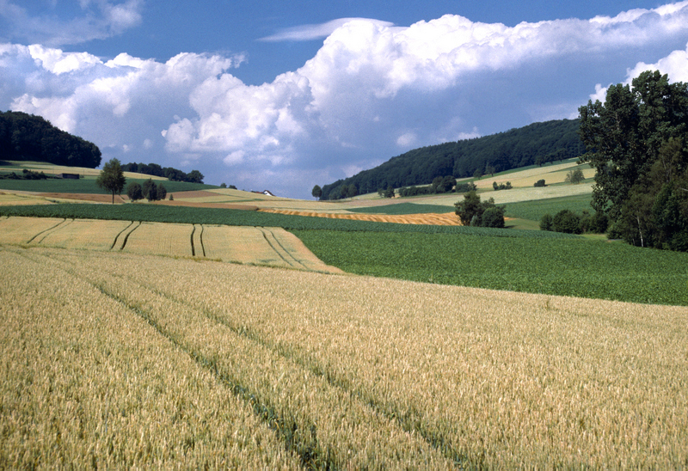
 | 3 | Abkürzungsverzeichnis
 | 4 | Methodik
 | 5 | Betriebszweige Glossar

Foto: Gabriela Brändle, Agroscope

Zentrale Auswertung von Buchhaltungsdaten

Betriebszweigergebnisse

Stichprobe Referenzbetriebe und Stichprobe Betriebsführung

Autoren:
Dierk Schmid, Daniel Hoop, Swetlana Renner
Dunja Dux, Pierrick Jan, Stephan Pfefferli

Betriebszweige_Abk
Betriebszweige: Zeichenerklärung und Abkürzungen

 | 0 oder 0.0 | Gerundet Null
 | - oder leer | Es kommt nicht(s) vor oder Anzahl Betriebe zu klein.
 | . | Nicht erhältlich, ohne Bedeutung oder aus anderen Gründen weggelassen.

 | a | Are
 | Anz. | Anzahl
 | Bio | Biolandbau
 | DB | Deckungsbeitrag
 | dt | Dezitonne
 | ET | Embryotransfer
 | extenso | Extensive Produktion von Getreide und Raps
 | Fr. | Franken
 | g | Gramm
 | GVE | Grossvieheinheit
 | ha | Hektare
 | HF | Hauptfutterfläche
 | KB | Künstliche Besamung
 | kg | Kilogramm
 | LBV | Landwirtschaftliche Begriffsverordnung
 | LN | Landwirtschaftliche Nutzfläche
 | Milchl. | Milchleistung
 | ÖLN | Ökologischer Leistungsnachweis
 | RGVE | Raufutter verzehrende Grossvieheinheit
 | RiGVE | Rindergrossvieheinheit
 | Rimast-GVE | Rindviehmast-Grossvieheinheit
 | SR | Systematische Rechtssammlung
 | VDB | Vergleichbarer Deckungsbeitrag
 | Vergleichb. | Vergleichbarer
 | Versch. | Verschiedene

⎬
⎬

⎬
⎬

⎬
⎬

